상품제안서
[G10-220]아이쿱생협, 초록마을 친환경매장 브랜드_넛추 견과 선물세트 3종 1호 | 상품코드: F31383

 |  |  |  |  |  |  | 02-412-0044 | www.easy1.co.kr
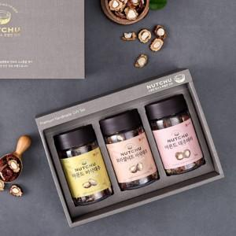

【상세/제작정보】 | <p><span style="font-size: 12pt;"><b>* 개별배송 - 3000원 별도</b></span></p>

【인쇄/포장옵션】 | 기타 / 포장불가능

【공급단가】 | 수량 | 50~ | 100~ | 500~ | 1,000~ | 2,000~
*VAT별도 | 단가 | 40,000원 | 39,360원 | 38,400원 | 37,440원 | 36,800원

【상품 URL】 | https://dev.easy1.co.kr:443/src/goods_detail.php?gdno=31383

